微生信示例183

Class | Count | 微生信，您身边的数据分析，可视化专家
5UTR | 431 | https://www.bioinformatics.com.cn/plot_basic_donut_chart_with_connection_line_annotation_plot_183
TSS | 783
CDS | 801 | 输出示例图
TTS | 595
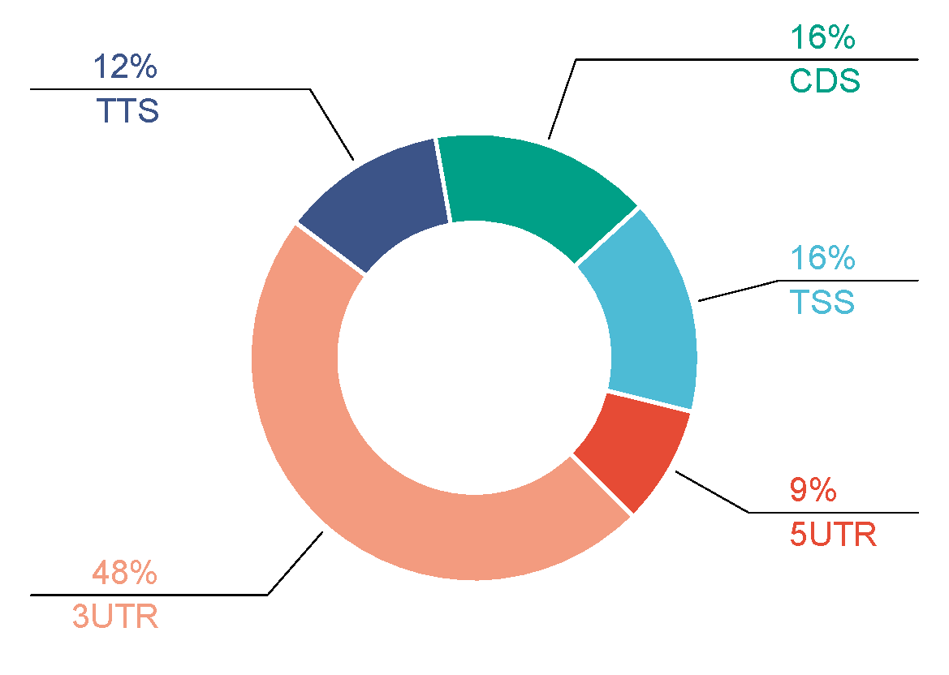
3UTR | 2391

 |  | B站：带连线注释的甜甜圈图绘制视频教程

 |  | 注意：

 |  | 使用问题，或数据分析合作意向
 |  | 请微信扫码联系我们

